CONTROL DE ASISTENCIA
 |  |  |  |  |  | responsable: | EDWARD |  | 50%

MINICODIGO | 450 | MINICODIGO | 350 | MINICODIGO | 520 | MINICODIGO | 1080 | MINICODIGO | 700
MINICODIGO | 545 | CODIGO | 600 | CODIGO | 520 | CODIGO | 1080 | CODIGO | 700
MODELO | K40 | MODELO | H3 | MODELO | Lx14 | MODELO | ICLOC700 | MODELO | VF300
OFERTA1 |  |  |  | OFERTA2
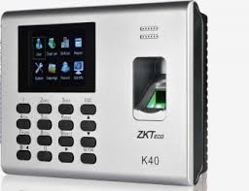 |  | 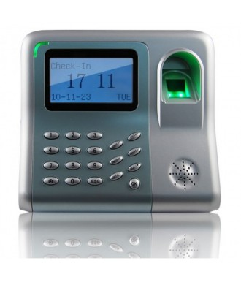 |  | 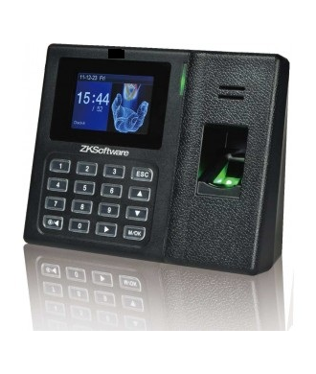 |  | 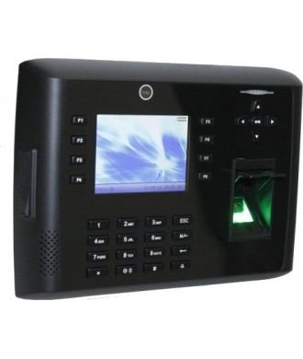 |  | 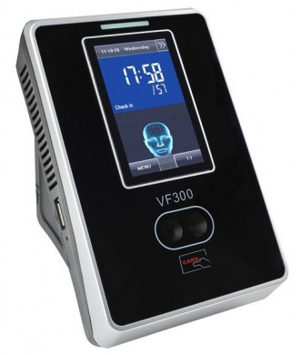
PRECIO | S/.817.50 | PRECIO | S/.900.00 | PRECIO | S/.780.00 | PRECIO | S/.1,620.00 | PRECIO | S/.1,050.00
CARACTERISTICAS |  | CARACTERISTICAS |  | CARACTERISTICAS |  | CARACTERISTICAS |  | CARACTERISTICAS
Capacidad de Reconocer Huellas dactilares | 1000 | Capacidad de Reconocer Huellas dactilares | 500 | Capacidad de Reconocer Huellas dactilares | 500 | Capacidad de Reconocer Huellas dactilares | 8000 | Capacidad de Reconocer Huellas dactilares | NO
Capacidad de Reconocer Tarjetas | 1000 | Capacidad de Reconocer Tarjetas | NO | Capacidad de Reconocer Tarjetas | NO | Capacidad de Reconocer Tarjetas | 10000 | Capacidad de Reconocer Tarjetas | 10000
Capacidad para Reconocer Rostros | NO | Capacidad para Reconocer Rostros | NO | Capacidad para Reconocer Rostros | NO | Capacidad para Reconocer Rostros | SI | Capacidad para Reconocer Rostros | SI
Capacidad de Reconocer Contraseñas | SI | Capacidad de Reconocer Contraseñas | SI | Capacidad de Reconocer Contraseñas | SI | Capacidad de Reconocer Contraseñas | SI | Capacidad de Reconocer Contraseñas | NO
Transacción de Registros | 80000 | Transacción de Registros | 30000 | Transacción de Registros | 80000 | Transacción de Registros | 200000 | Transacción de Registros | 100000
 | SI | Comunicacion USB | SI | Comunicacion USB | SI | Comunicacion USB | SI | Comunicacion USB | SI
Comunicacion Serial (RS232/485) | SI | Comunicacion Serial (RS232/485) | NO | Comunicacion Serial (RS232/485) |  | Comunicacion Serial (RS232/485) | SI | Comunicacion Serial (RS232/485) | NO
Comunicacion Red (TCP / IP) | SI | Comunicacion Red (TCP / IP) | NO | Comunicacion Red (TCP / IP) | NO | Comunicacion Red (TCP / IP) | SI | Comunicacion Red (TCP / IP) | SI
Pantalla a Color | SI | Pantalla a Color | NO (MONOCROMO) | Pantalla a Color | SI | Pantalla a Color | SI | Pantalla a Color | SI
Empotrable a la Pared | SI | Empotrable a la Pared | NO (PORTABLE) | Empotrable a la Pared | SI | Empotrable a la Pared | SI | Empotrable a la Pared
MINIUPS - Bateria Interna de Respaldo (Guarda los datos durante el corte de energía) | SI | MINIUPS - Bateria Interna de Respaldo (Guarda los datos durante el corte de energía) | NO | MINIUPS - Bateria Interna de Respaldo (Guarda los datos durante el corte de energía) | SI | MINIUPS - Bateria Interna de Respaldo (Guarda los datos durante el corte de energía) | OPCIONAL | MINIUPS - Bateria Interna de Respaldo (Guarda los datos durante el corte de energía) | SI
 |  |  |  |  |  | Wiegand | Entrada y Salida Wiegand 26
CONTENIDO DEL PAQUETE |  | CONTENIDO DEL PAQUETE |  | CONTENIDO DEL PAQUETE |  | CONTENIDO DEL PAQUETE |  | CONTENIDO DEL PAQUETE
Fuente de alimentacion de 12v |  | Fuente de alimentacion de 12v |  | Fuente de alimentacion de 5v |  | Fuente de alimentacion de 12v DC, 3A |  | Fuente de alimentacion de 12v DC, 3A
Cable para relizar la descarga a un USB |  | Cable para relizar la descarga a un USB |  | Cable para relizar la descarga a un USB |  | Cable para relizar la descarga a un USB |  | Cable para relizar la descarga a un USB
Software para controlar Asistencia |  | Software para controlar Asistencia |  | Software para controlar Asistencia |  | Software para controlar Asistencia |  | Software para controlar Asistencia
Manual de Instalacion |  | Manual de Instalacion |  | Manual de Instalacion |  | Manual de Instalacion |  | Manual de Instalacion

OTRAS CARACTERISTICAS |  | OTRAS CARACTERISTICAS |  | OTRAS CARACTERISTICAS |  | OTRAS CARACTERISTICAS |  | OTRAS CARACTERISTICAS
Equipo de control de asistencia y acceso ideal para controlar el tiempo trabajado de nuestro personal |  | Equipo de Sobremesa de buen apoyo |  | Tiene la capacidad de mostrar reportes en su propia pantalla |  | CAMARA INCORPORADA para identificacion al momento de la marcaciòn |  | Cámara incorporada para identificacion al momento de la marcacion.

MINICODIGO | 1750 | MINICODIGO | 600 | MINICODIGO | 1120 | MINICODIGO | 420 |  | 460
CODIGO | 1750 | CODIGO | 600 | CODIGO | 1120 | CODIGO | 520 |  | 460
MODELO | ICLOK3500 | MODELO | IN04 | MODELO | IFACE800 | MODELO | H8 |  | K14
 |  | OFERTA3
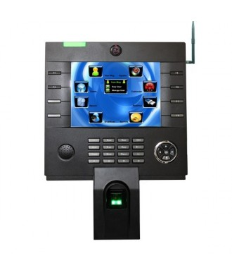 |  | 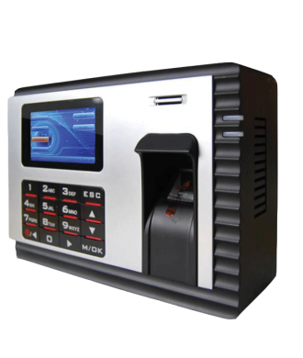 |  | 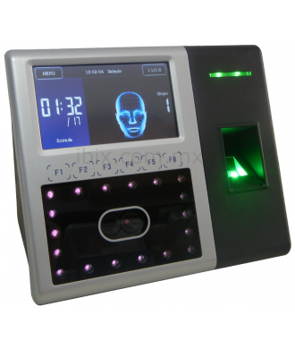 |  | 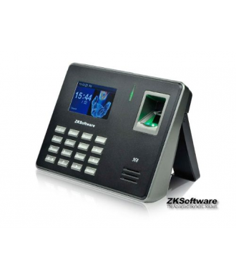 |  | 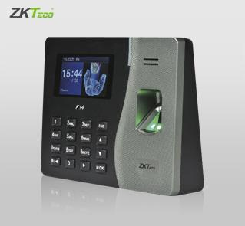
PRECIO | S/.2,625.00 | PRECIO | S/.900.00 | PRECIO | S/.1,680.00 | PRECIO | S/.780.00 | PRECIO | S/.690.00
CARACTERISTICAS |  | CARACTERISTICAS |  | CARACTERISTICAS |  | CARACTERISTICAS |  | CARACTERISTICAS
Capacidad de Reconocer Huellas dactilares | 10000 | Capacidad de Reconocer Huellas dactilares | 3000 | Capacidad de Reconocer Huellas dactilares | 2000 | Capacidad de Reconocer Huellas dactilares | 500 | Pantalla: | 2.8 Pulgadas TFT
Capacidad de Reconocer Tarjetas | 10000 | Capacidad de Reconocer Tarjetas | 10000 | Capacidad de Reconocer Tarjetas | 10000 | Capacidad de Reconocer Tarjetas | NO | Capacidad de Huellas: | 500
Capacidad para Reconocer Rostros | SI | Capacidad para Reconocer Rostros | SI | Capacidad para Reconocer Rostros | SI | Capacidad para Reconocer Rostros | NO | Capacidad de Tarjetas ID: | 500 (Estándar)
Capacidad de Reconocer Contraseñas | SI | Capacidad de Reconocer Contraseñas | SI | Capacidad de Reconocer Rostros | 1200 | Capacidad de Reconocer Contraseñas | SI | Capacidad de Transacción: | 50000
Transacción de Registros | 200000 | Transacción de Registros | 100000 | Capacidad de Reconocer Contraseñas | SI | Transacción de Registros | 50000 | Comunicación: | TCP/IP Puerto USB
Comunicacion USB | SI | Comunicacion USB | SI | Transacción de Registros | 100000 | Comunicaciòn USB | SI | Funciones Estándar: | Alarma, SMS, código de puesto, DSLT, tarjeta de identidad informe SSR, consulta de autoservicio, control automático, entrada T9, código usuario de 9 dígitos.
Comunicacion Serial (RS232/485) | SI | Comunicacion Serial (RS232/485) | SI | Comunicaciòn USB-HOST | SI | Comunicacion Serial (RS232/485) | NO | Fuente de Energía: | 5V DC 2A
Comunicacion Red (TCP / IP) | SI | Comunicacion Red (TCP / IP) | SI | Comunicacion Serial (RS232/485) | SI | Comunicacion Red (TCP / IP) | NO | Temperatura de Funcionamiento: | 0°C – 45 °C
Pantalla a Color | SI | Pantalla a Color | SI | Comunicacion Red (TCP / IP) | SI | Pantalla a Color | SI | Humedad de Funcionamiento: | 20% – 80%
Empotrable a la Pared |  | Empotrable a la Pared | SI | Pantalla a Color | SI | Empotrable a la Pared | SI | Dimensiones: | 185x140x30 mm
MINIUPS - Bateria Interna de Respaldo (Guarda los datos durante el corte de energía) | SI | MINIUPS - Bateria Interna de Respaldo (Guarda los datos durante el corte de energía) | SI | Empotrable a la Pared |  | MINIUPS - Bateria Interna de Respaldo (Guarda los datos durante el corte de energía) | NO
 |  |  |  | MINIUPS - Bateria Interna de Respaldo (Guarda los datos durante el corte de energía) | OPCIONAL
CONTENIDO DEL PAQUETE |  | CONTENIDO DEL PAQUETE |  | CONTENIDO DEL PAQUETE |  | CONTENIDO DEL PAQUETE |  | CONTENIDO DEL PAQUETE
Fuente de alimentacion de 12v DC, 3A |  | Fuente de alimentacion de 12v |  | Fuente de alimentacion de 12v DC |  | Fuente de alimentacion de 5v DC, 2A |  | Fuente de alimentacion
Cable para relizar la descarga a un USB |  | Cable para relizar la descarga a un USB |  | Cable para relizar la descarga a un USB |  | Cable para relizar la descarga a un USB |  | cable para realizar la descarga a un USB
Software para controlar Asistencia |  | Software para controlar Asistencia |  | Software para controlar Asistencia |  | Software para controlar Asistencia |  | software para controlar la asistencia
Manual de Instalacion |  | Manual de Instalacion |  | Manual de Instalacion |  | Manual de Instalacion |  | manual de instalacion

OTRAS CARACTERISTICAS |  | OTRAS CARACTERISTICAS |  | OTRAS CARACTERISTICAS |  | OTRAS CARACTERISTICAS |  | OTRAS CARACTERISTICAS
Cámara incorporada para identificacion al momento de la marcacion. |  | Acceso por Página Web, Foto en pantalla, Lector de Tarjeta RFID |  | Fuente de luz infrarroja para que la cámara permita la iluminación del rostro en ambientes poco iluminados. |  | Pantalla TFT a color con interfance GUI para facil manejo |  | Cuenta con el standard de comunicación TCP/IP que asegura que la transmisión de datos entre el terminal y el PC puede realizarse fácilmente en tan sólo unos segundos, lo que lo convierte en la mejor opción para los pequeños comercios

